Описание
Практическая работа № 5
Тема: Создание однотабличной базы данных. Поиск данных в готовой базе.
Цель: сформировать практические умения создания однотабличной базы данных с помощью редактора электронных таблиц, ввода данных в таблицу, поиска и отбора данных с помощью фильтров.

Оборудование: ПК, проектор, учебник, тетрадь

 |  | Ход работы
Инструктаж по ТБ в кабинете ИКТ
Задание 1
 | На листе Задание 1 создайте однотабличную базу данных структура и типы данных которой описаны в таблице.

 | Название поля |  | Тип поля
 | Дата |  | Дата и время
 | Температура воздуха, ℃ |  | текст
 | Влажность воздуха, % |  | общий
 | Осадки |  | общий

 | Заполните таблицу по образцу.
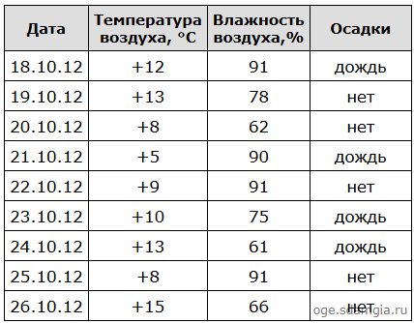

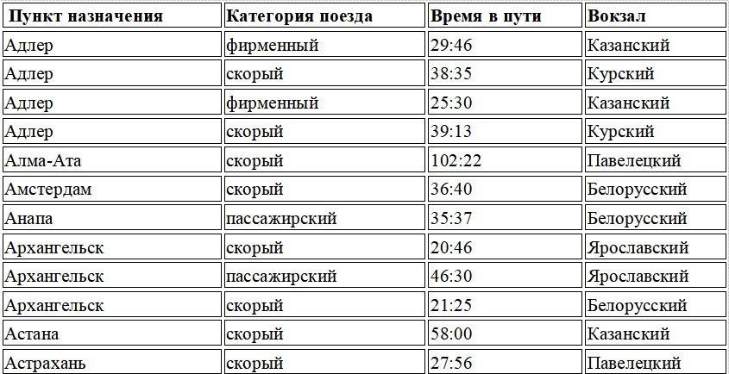
Задание 2
 | На листе Задание 2 в табличной форме представлен фрагмент базы данных «Отправление поездов дальнего следования»

 | Изучите танные таблицы, ответьте на вопросы.
Задание 3
 | В электронную таблицу занесли данные о численности населения городов разных стран. Ниже приведены первые пять строк таблицы.

 | Город | Численность населения | Страна
 | Асмун | 91.4 | Египет
 | Винер-Нойштадт | 39.94 | Австрия
 | Люлебургаз | 100.79 | Турция
 | Фёклабрук | 11.95 | Австрия

 | В столбце A указано название города; в столбце B – численность населения (тыс. человек); в столбце C – название страны. Всего в электронную таблицу были занесены данные по 1000 городов. Порядок записей в таблице произвольный. Установите фильтр для отбора данных и ответьте на вопросы
Ключевые понятия:
 | База данных - совокупность данных, организованных по определённым правилам, отражающая состояние объектов и их отношений в некоторой предметной области, предназначенная для хранения во внешней памяти компьютера и для постоянного применения.
 | Условие отбора (критерий) — это выражение, которое позволяет выбирать записи БД.
 | Сложное условие - это условие, заданное для нескольких полей, объединённое логическими операторами.
 | Фильтрация данных в таблице - это инструмент, который позволяет временно скрыть часть данных, оставив на виду только те записи, которые соответствуют заданным критериям. При этом данные не удаляются - просто перестают отображаться.
 | Автофильтр — встроенная функция в электронных таблицах (например, в MS Excel), которая позволяет быстро сортировать и фильтровать данные по заданным критериям.

Вывод:

Задание 1
